Лист1
 |  | Согласовано:
 |  | Директор МУ "Школьное питание"
 |  | ____________________ Л.С. Павлова

 | МЕНЮ
 | на " 26 " декабря 2022 года

 | Прием пищи, наименование блюд | Масса порции (г) | Пищевые вещества (г) |  |  | Энергетическая ценность (ккал)

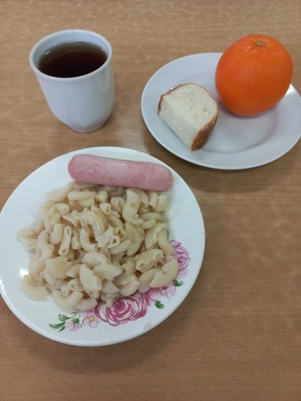
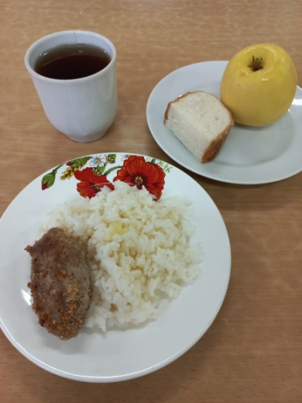
 |  |  | Б | Ж | У
 | ЗАВТРАК 1-4 класс
243 | Сосиска отварная с маслом сливочным | 60/5 | 5 | 12 | 1 | 126
202 | Макаронные изделия отварные | 150 | 5 | 6 | 37 | 212
ПТ | Хлеб пшеничный | 20 | 2 | 0 | 14 | 70
376 | Чай с сахаром | 200/15 | 0 | 0 | 15 | 60
 | Апельсин | 210 | 2 | 0 | 17 | 90
 | Итого: |  | 14 | 18 | 84 | 558

 | ЗАВТРАК 5-11 класс
268 | Котлета мясная с маслом сливочным | 50/5 | 7 | 10 | 11 | 161
202 | Макаронные изделия отварные | 150 | 5 | 6 | 37 | 212
376 | Чай с сахаром | 200/15 | 0 | 0 | 15 | 60
ПТ | Хлеб пшеничный | 20 | 2 | 0 | 14 | 70
 | Яблоко | 160 | 1 | 1 | 16 | 75
 | Итого: |  | 16 | 17 | 93 | 578

